Накладная-№3
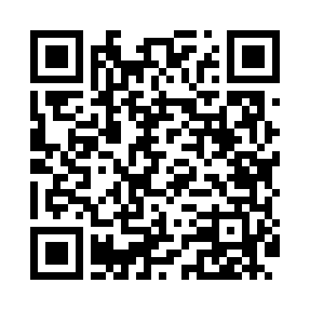
Номер товарно-транспортной накладной: |  |  | Торговый представитель: Karimov Amirjon
Поставщик: Toshkent falcon fly 2 |  |  | Телефон торгового представителя: +
Дата отгрузки: 11.12.2025 |  |  | Контрагент: """" Klient
Дата консигнации: |  |  | Адрес:
Доставщик: |  |  | Телефон:
Телефон доставщика:
Время заказа: 11.12.2025 16:51:55
№ | Штрих-код | Название товаров (работ,услуг) | Количество | Количество в кейсе | Цена | Сумма
 |  |  | 75 |  |  | 194.1
1 | 6970497970299 | Швабра с ведром из пластмассы YSD31 XP-18-3 | 1 | 1 шт. | 13 | 13
2 | 6973958651034 | Швабра с ведром из пластмассы MSD92 XP-18-11 | 1 | 1 шт. | 10.40 | 10.40
3 | 6923649126129 | Универсальная щетка для уборки , DB-14-76 | 5 | 5 шт. | 1.10 | 5.50
4 | 6976861190072 | Швабра для мытья пола 1097-S9 DB-83-168 | 2 | 2 шт. | 3.40 | 6.80
5 | 6971739630889 | Щётка для мытья окон DB-83-144 | 5 | 5 шт. | 0.70 | 3.50
6 | 6805019698606 | Коврики напольные для ванной комнаты 50*80 (k ichkinasi) DB-98-60 | 5 | 5 шт. | 3.30 | 16.50
7 | 6805019698736 | Коврик для ванны, 44×75 см, DB-98-73 | 5 | 5 шт. | 3.20 | 16
8 | 6805019698750 | Коврик для ванны, 40×70 см, DB-98-75 | 5 | 5 шт. | 3.10 | 15.50
9 | 2102373098184 | Коврики напольные для ванной комнаты, 60×90 с м, DB-98-18 | 5 | 5 шт. | 4.40 | 22
10 | 6920240231047 | Коврики напольные для ванной комнаты 69*38 XP -23-104 | 4 | 4 шт. | 1.80 | 7.20
11 | 6920240023987 | Коврики напольные для ванной комнаты 60*90CM XP-23-98 | 2 | 2 шт. | 4.20 | 8.40
12 | 2102373098108 | Коврики напольные для ванной комнаты, 45×75 с м, DB-98-10 | 4 | 4 шт. | 3.30 | 13.20
13 | 2102373098030 | Коврики напольные для ванной комнаты, 45×75 с м, DB-98-3 | 4 | 4 шт. | 3.10 | 12.40
14 | 6850196981041 | Коврики напольные для ванной комнаты, 58×88 с м, DB-98-104 | 2 | 2 шт. | 5.40 | 10.80
15 | 2010883199133 | Кошик Арзон роза 10 пс HS-78-16 | 5 | 5 шт. | 0.70 | 3.50
16 | 6934179000568 | Металический Миска 24cm DB-6-13 | 2 | 2 шт. | 1.20 | 2.40
17 | 6934179000582 | Металический Миска 28cm DB-6-14 | 2 | 2 шт. | 1.50 | 3
18 | 6934179000605 | Металический Миска 32cm DB-6-15 | 2 | 2 шт. | 2.10 | 4.20
19 | 3567802835096 | Пластмассовый столовый поднос JB-18, 42,5×29 см, XP-35-9 | 3 | 3 шт. | 1.30 | 3.90
20 | 3567802835072 | Пластмассовый столовый поднос JB-06, 32,5×19 см, XP-35-7 | 3 | 3 шт. | 0.80 | 2.40
21 | 3567802835089 | Пластмассовый столовый поднос JB-08, 38×24 см , XP-35-8 | 3 | 3 шт. | 1 | 3
22 | 2023032810438 | Ванна Труба DB-63-16 | 5 | 5 шт. | 2.10 | 10.50
Итого: 194.1$|->UZS: 2,426,250.00

